画面遷移図 (2)
画面遷移図
共通情報 | システム名 | コーデクラウド | 作成者 | 全員
 | 工程名 | システム設計 | 作成日付 | 2022-10-12
 | ドキュメント名 | コーデクラウド 画面設計書 | バージョン | var.1.0
書誌情報 | 書誌名称 | コーデクラウド 画面レイアウト | 更新者
 | 概要 | コーデクラウドの画面遷移図 | 更新日付
[詳細画面へ]
[削除画面へ]
G3-1:
クローゼット画面
[一覧画面へ]
G3-2:
クローゼット洋服一覧画面
G3-3:
洋服詳細画面
G3-4:
削除確認画面
G3-5:
削除完了画面
[完了表示]

[戻る]
[戻る]
[戻る]
G4-1:
登録画面
[完了]
[登録確認画面へ]
G4-2:
登録確認画面
G4-3:
登録完了画面
[ログイン]

[戻る]

G1-1:
ログイン画面
G2-1:
ホーム画面
プロフィール表示
G5-1:
タイムライン画面
[投稿画面へ]
G5-2-1:
投稿画面

[戻る]

[新規登録画面へ]
[ログイン画面へ]
G1-2:
新規登録
[投稿詳細画面へ]
G5-2-3:
投稿詳細画面
 |  |  | ＊一番最後の画面から トップ画面に戻るボタンは 省略しています

[戻る]
[戻る]

G5-2-3:
ブックマーク画面
[投稿詳細画面へ]
G5-3-3:
投稿詳細画面

[戻る]

[戻る]
[回答画面へ]
G6-1:
GPT画面
G6-2:
回答画面

[タグ登録画面へ]
G7-1:
マイページ
画面
G7-2-1:
タグ登録画面
[戻る]
[戻る]

[戻る]
[設定画面へ]

G7-2-2:
設定画面

(G7-1)モバイル画面プロフィール
画面レイアウト定義
共通情報 | システム名 | コーデクラウド |  |  |  |  |  | 作成者 | 本村
 | 工程名 | システム設計 |  |  |  |  |  | 作成日付 | 2023-04-25
①
 | ドキュメント名 | コーデクラウド 画面設計書 |  |  |  |  |  | バージョン | var.1.0
書誌情報 | 書誌名 | コーデクラウド 画面レイアウト |  |  |  |  |  | 更新者
 | 画面ID | G7-１ | 画面の名称 | プロフィール画面 |  |  |  | 更新日付
 | 概要 | 自分のプロフィールを表示、編集へ遷移する画面。
レイアウト図 |  |  |  |  | 識別ID | ラベル | 画面部品の種類 | 表示範囲 | 画面部品の説明
 |  |  |  |  | 1 | 戻る | ボタン（戻る） | - | 戻るで前の画面に遷移
 |  |  |  |  | 2 | - | 設定ボタン | - | プロフィールを編集へ遷移
 |  |  |  |  | 3 | 画像 | 画像 | - | 画像の表示
 |  |  |  |  | 4 | ユーザー名 | テキスト | - | ユーザー名の表示
 |  |  |  |  | 5 | メールアドレス | テキスト | - | メールアドレスの表示
 |  |  |  |  | 6 | プロフィールコメント欄 | テキスト | 256 | プロフィールコメントの表示
⑤
 |  |  |  |  | 7 | 続きを見る | ボタン | - | プロフィール全文表示
①
④
 |  |  |  |  | 8 | プロフィール編集 | ボタン（プロフィールを編集） | - | プロフィール編集画面に遷移
 |  |  |  |  | 9 | タグ | ボタン（タグ） | - | タグ一覧の表示
 |  |  |  |  | 10 | ブックマーク | ボタン（ブックマーク） | - | ブックマーク一覧の表示
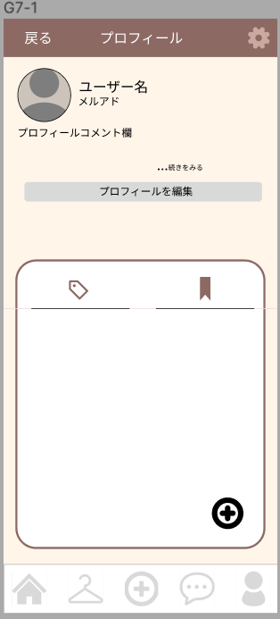
 |  |  |  |  | 11 | タグの追加 | ボタン（タグの追加） | - | タグ作成へ遷移

②
③
⑥

⑦
 |  |  |  |  | 操作手順

⑧
 |  |  |  |  | 1 | 戻るボタンを押下
 |  |  |  |  |  | 以前に操作していた画面へ遷移
 |  |  |  |  | 2 | 設定ボタンを押下、プロフィール編集へ移動

 |  |  |  |  | 3 | 続きを見る ボタンを押下、プロフィールコメント欄全文の表示

⑨
⑩
 |  |  |  |  | 4 | プロフィールを編集を押下
 |  |  |  |  |  | 「プロフィールを編集」 画面へ遷移

 |  |  |  |  | 5 | ⑨ボタンを押下 タグ一覧を表示

 |  |  |  |  | 6 | ⑩ボタンを押下 ブックマーク一覧を表示

 |  |  |  |  | 7 | ⑪ボタンを押下、タグ作成を表示

⑪

(G7-2-1)モバイル画面タグ作成
画面レイアウト定義
共通情報 | システム名 | コーデクラウド |  |  |  |  |  | 作成者 | 本村
 | 工程名 | システム設計 |  |  |  |  |  | 作成日付 | 2023-04-25
①
 | ドキュメント名 | コーデクラウド 画面設計書 |  |  |  |  |  | バージョン | var.1.0
書誌情報 | 書誌名 | コーデクラウド 画面レイアウト |  |  |  |  |  | 更新者
 | 画面ID | G7-2-1 | 画面の名称 | タグ作成 |  |  |  | 更新日付
 | 概要 | タグを作成する画面
レイアウト図 |  |  |  |  | 識別ID | ラベル | 画面部品の種類 | 表示範囲 | 画面部品の説明
①
②
 |  |  |  |  | 1 | ☓閉じる | テキスト（☓閉じる） | - | 画面を閉じる
 |  |  |  |  | 2 | プレビュー | テキスト（プレビュー） | - | プレビューテキスト
 |  |  |  |  | 3 | ＃〇〇 | テキスト | 33 | タグに書かれた名前、色を表示
 |  |  |  |  | 4 | ♯は自動で追加されます。 | テキスト（♯は自動で追加されます。） | - | 会員登録フォームに遷移
 |  |  |  |  | 5 | タグの名前 | テキスト（タグの名前） | - | タグの名前テキスト
 |  |  |  |  | 6 | ‐ | テキストボックス | 32 | タグの詳細名記載
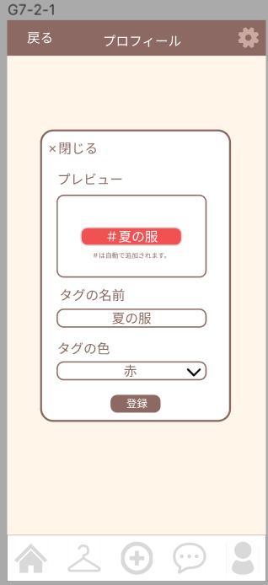
 |  |  |  |  | 7 | タグの色 | テキスト（タグの色） | - | タグの色テキスト
 |  |  |  |  | 8 | 色 | プルダウン | - | 予め指定された色の範囲でタグの色の指定
 |  |  |  |  | 9 | 登録 | テキスト（登録） | - | 登録ボタンを押下でタグの登録

③

④

 |  |  |  |  | 操作手順
⑤
 |  |  |  |  | 1 | 「閉じる」 ボタンを押下 タグ作成画面を閉じる

⑥
 |  |  |  |  | 2 | ⑥テキストボックスになっておりタグの編集

⑦
 |  |  |  |  | 3 | ⑦プルダウンを押下 色を選択

 |  |  |  |  | 4 | 登録ボタンを押下、タグの登録がされ、画面を閉じる。
⑧

⑨

(G7-2-2)モバイル画面プロフィール編集
画面レイアウト定義
共通情報 | システム名 | コーデクラウド |  |  |  |  |  | 作成者 | 本村
 | 工程名 | システム設計 |  |  |  |  |  | 作成日付 | 2023-04-25
①
 | ドキュメント名 | コーデクラウド 画面設計書 |  |  |  |  |  | バージョン | var.1.0
書誌情報 | 書誌名 | コーデクラウド 画面レイアウト |  |  |  |  |  | 更新者
 | 画面ID | G7-2-2 | 画面の名称 | プロフィール編集画面 |  |  |  | 更新日付
 | 概要 | 自分のプロフィールを編集する画面。
レイアウト図 |  |  |  |  | 識別ID | ラベル | 画面部品の種類 | 表示範囲 | 画面部品の説明
 |  |  |  |  | 1 | - | 画像 | - | 画像を編集
①
 |  |  |  |  | 2 | - | テキスト（ユーザー名） | 64 | ユーザー名テキストを表示
⑧
 |  |  |  |  | 3 |  | テキストボックス | - | ユーザー名テキストボックスを編集
 |  |  |  |  | 4 | メールアドレス | テキスト（メールアドレス） | - | メールアドレステキストを表示
 |  |  |  |  | 5 | - | テキスト | - | 変更はできなメールアドレスを表示 編集不可
 |  |  |  |  | 6 | 自己紹介 | テキスト（自己紹介） | - | 自己紹介テキストを表示
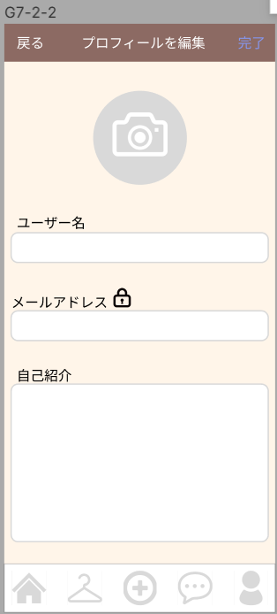
 |  |  |  |  | 7 | ‐ | テキストボックス | 256 | 自己紹介テキストボックスを編集
 |  |  |  |  | 8 | 完了 | ボタン（完了） | - | 完了ボタンを押下で確定

②

③

 |  |  |  |  | 操作手順
④
 |  |  |  |  | 1 | ①③⑤⑦を押下、各種編集画面に移動。
⑤
 |  |  |  |  | 2 | ⑧を押下 「プロフィールを編集」画面の編集確定
⑥

⑦

(G7-2-3)モバイル画面プロフィール各種編集
画面レイアウト定義
共通情報 | システム名 | コーデクラウド |  |  |  |  |  | 作成者 | 本村
 | 工程名 | システム設計 |  |  |  |  |  | 作成日付 | 2023-04-25
 | ドキュメント名 | コーデクラウド 画面設計書 |  |  |  |  |  | バージョン | var.1.0
書誌情報 | 書誌名 | コーデクラウド 画面レイアウト |  |  |  |  |  | 更新者
 | 画面ID | G7-2-3 | 画面の名称 | 〇〇を編集 |  |  |  | 更新日付
 | 概要 | 自分のプロフィールの詳細を編集、確定する画面。
レイアウト図 |  |  |  |  | 識別ID | ラベル | 画面部品の種類 | 表示範囲 | 画面部品の説明
①
 |  |  |  |  | 1 | 完了 | ボタン（完了） | - | 完了ボタンを押下でその詳細の欄の確定
 |  |  |  |  | 2 | - | ユーザー名 | - | 各種編集画面に応じた画面名を表示
 |  |  |  |  | 3 | - | テキストボックス | 256

 |  |  |  |  | 4 | ☓ | ボタン（消） | - | ☓ボタン押下でテキストボックスに書かれた〇〇を削除

③
④

②

 |  |  |  |  | 操作手順

 |  |  |  |  | 1 | 「完了」ボタンを押下 編集画面の編集確定

 |  |  |  |  | 2 | ③を押下 編集

 |  |  |  |  | 3 | ④ボタンを押下 編集されているテキストの全文削除

(Gxx)PC画面フォーム
画面レイアウト定義
共通情報 |  | システム名 |  |  |  |  |  |  |  |  |  |  |  |  | 作成者
 |  | 工程名 |  |  |  |  |  |  |  |  |  |  |  |  | 作成日付
①
 |  | ドキュメント名 |  |  |  |  |  |  |  |  |  |  |  |  | バージョン
書誌情報 |  | 書誌名 |  |  |  |  |  |  |  |  |  |  |  |  | 更新者
 |  | 画面ID |  |  | 画面の名称 |  |  |  |  |  |  |  |  |  | 更新日付
 |  | 概要
レイアウト図 |  |  |  |  |  |  |  |  |  |  |  | 操作手順

使用する部品
識別ID | ラベル |  | 入力／表示 | 部品の種類 |  | 表示桁数 | 入力桁数 | データ型 | 文字種 | 初期表示 | 設定元 |  | 設定先 | 説明

(Gxx)モバイル画面フォーム
画面レイアウト定義
共通情報 | システム名 | しちゃっく |  |  |  |  |  | 作成者 | 野中
 | 工程名 | システム設計 |  |  |  |  |  | 作成日付 | 2022-10-22
①
 | ドキュメント名 | しちゃっく 画面設計書 |  |  |  |  |  | バージョン | var.1.0
書誌情報 | 書誌名 | しちゃっく 画面レイアウト |  |  |  |  |  | 更新者
 | 画面ID | M-1-1 | 画面の名称 | ログイン画面 |  |  |  | 更新日付
 | 概要 | ログインしてホーム画面に遷移する画面。
レイアウト図 |  |  |  |  | 識別ID | ラベル | 画面部品の種類 | 表示範囲 | 画面部品の説明
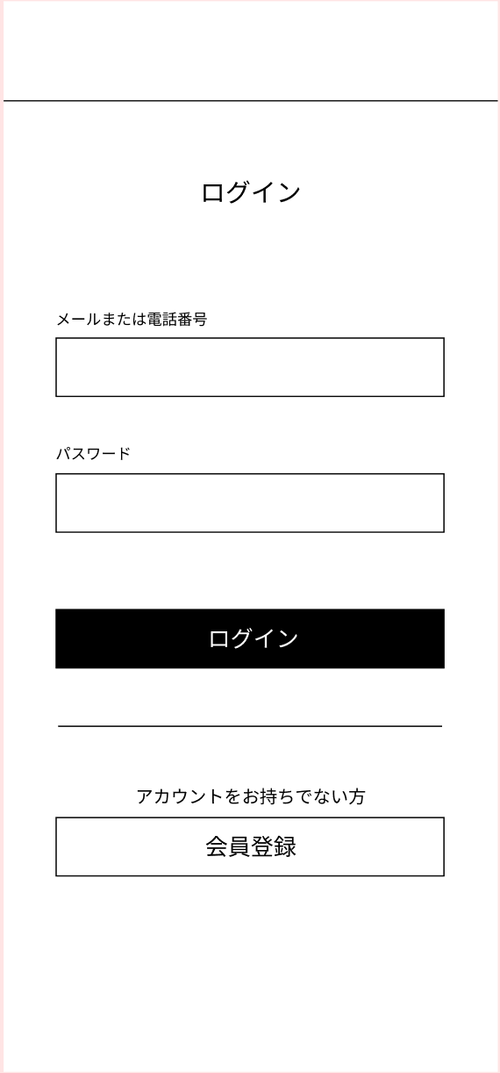
 |  |  |  |  | 1 | - | テキスト（メール） | - | メールアドレスを入力する
 |  |  |  |  | 2 | - | テキスト（パスワード） | - | パスワードを入力する
 |  |  |  |  | 3 | ログイン | ボタン | - | メールアドレスとパスワードがあっていればログインしホーム画面に遷移
 |  |  |  |  | 4 | 会員登録 | ボタン | - | 会員登録フォームに遷移
 |  |  |  |  | 5 | エラーメッセージ | メールアドレス、パスワードが間違っています。 | - | エラーを表示

①

②

 |  |  |  |  | 操作手順

 |  |  |  |  | 1 | メールアドレスとパスワードを入力しログインする

③
 |  |  |  |  | 2 | ログイン時に保存されている情報と相違があった場合、
 |  |  |  |  |  | エラーメッセージを表示する

④

G6-1
画面レイアウト定義
共通情報 |  | システム名 | しちゃっく |  |  |  |  |  |  |  |  |  |  |  |  | 作成者 | 上田匡成
 |  | 工程名 | システム設計 |  |  |  |  |  |  |  |  |  |  |  |  | 作成日付 | 2023-10-05
 |  | ドキュメント名 | しちゃっく 画面設計書 |  |  |  |  |  |  |  |  |  |  |  |  | バージョン | var.1.0
書誌情報 |  | 書誌名 | しちゃっく 画面レイアウト |  |  |  |  |  |  |  |  |  |  |  |  | 更新者
 |  | 画面ID | G-1-1 |  | 画面の名称 |  | ログイン画面 |  |  |  |  |  |  |  |  | 更新日付
 |  | 概要 | アカウントを持ってる人がサイトにログインするための画面
レイアウト図 |  |  |  |  |  |  |  |  |  |  |  | 操作手順
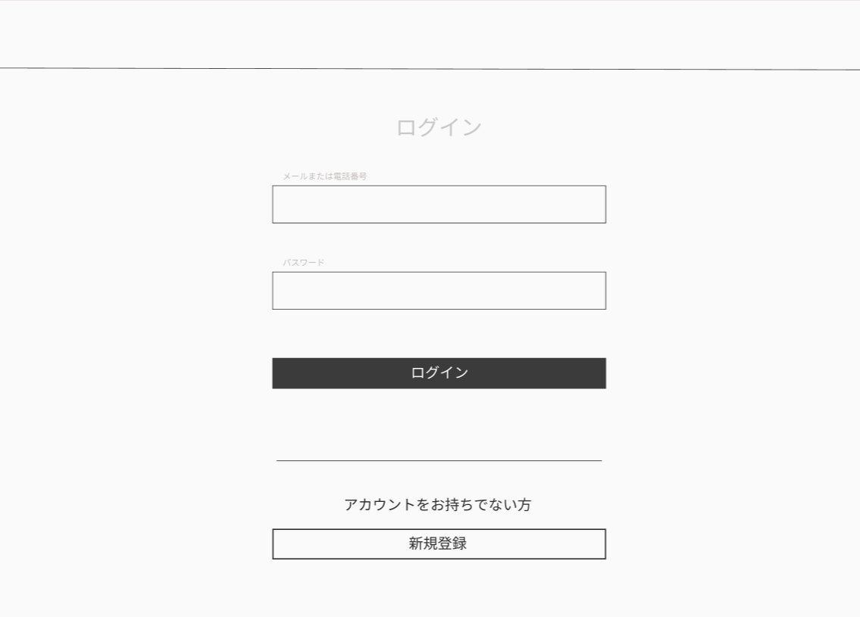

①

②
 |  |  |  |  |  |  |  |  |  |  |  |  | ①アカウントのメールアドレスを入力する
 |  |  |  |  |  |  |  |  |  |  |  |  | ②アカウントのパスワードを入力する
 |  |  |  |  |  |  |  |  |  |  |  |  | ③ログインを確定する
 |  |  |  |  |  |  |  |  |  |  |  |  | ④アカウントを持ってなければ新規登録画面に移動する
③

④

使用する部品
識別ID | ラベル |  | 入力／表示 | 部品の種類 |  | 表示桁数 | 入力桁数 | データ型 | 文字種 | 初期表示 | 設定元 |  | 設定先 |  | 説明
① | メールアドレス入力 |  | 入力 | テキストボックス |  | ー | ー | ー | ー | ー | ー | ー | ー | ー | メールアドレスを入力するテキストボックス
② | パスワード入力 |  | 入力 | テキストボックス |  | ー | ー | ー | ー | ー | ー | ー | ー | ー | パスワードを入力するテキストボックス
③ | ログイン |  |  | ボタン |  | ー | ー | ー | ー | ー | ー | ー | ー | ー | ログインを確定するボタン
④ | 新規登録 |  |  | ボタン |  | ー | ー | ー | ー | ー | ー | ー | ー | ー | 新規登録画面へ移動するボタン

